CatalogoIngresos
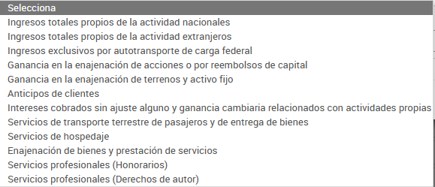
Catalogo Ingresos
Ingresos propios de la actividad nacionales | 0
Ingresos propios de la actividad extranjeros | 0
Ingresos exclusivos por autotransporte de carga federal | 0
Ganancia en la enajenación de acciones o por reembolso de capital | 0
Ganancia en la enajenación de terrenos y activo fijo | 0
Anticipo de clientes | 0
Intereses cobrados sin ajuste alguno y ganancia cambiaria relacionados con actividades propias | 0
Servicios de transporte terrestre de pasajeros y de entrega de bienes | 0
Servicios de hospedaje | 0
Enajenación de bienes y prestación de servicios | 0
Servicios profesionales (honorarios) | 7,756,443.20
Servicios profesionales (derechos de autor) | 652,250.00
 | 8,408,693.20

